Quiniela
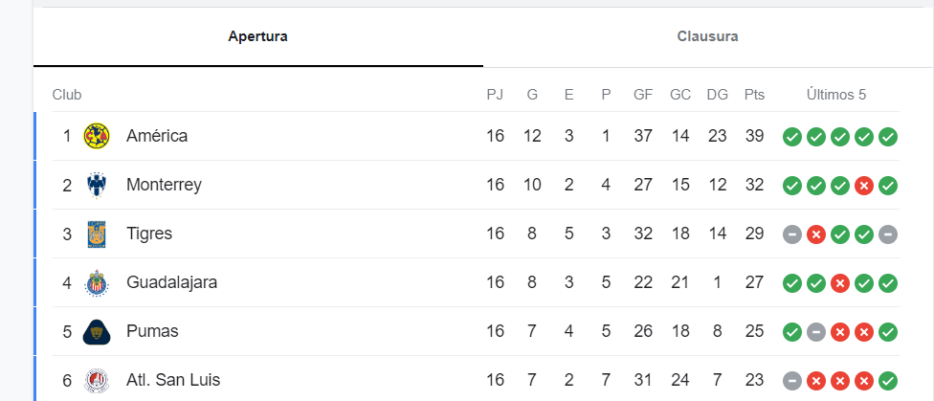
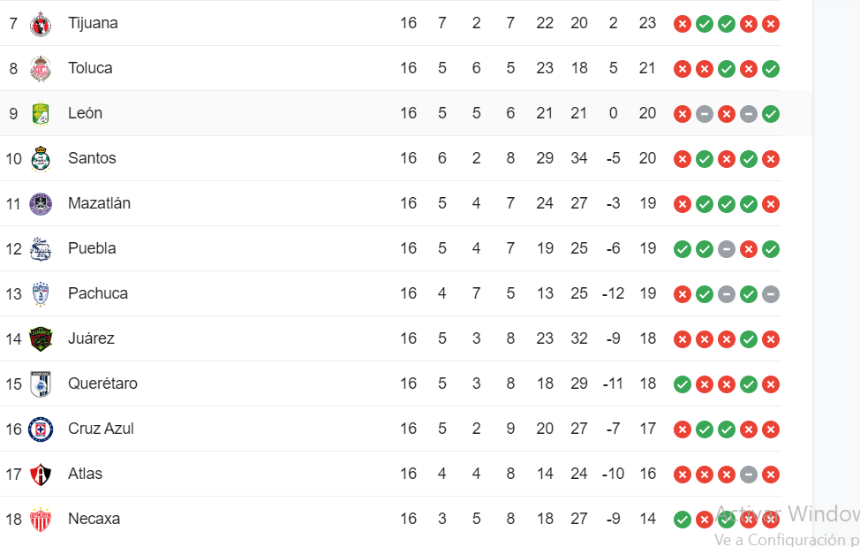
 |  | NOMBRE: | Arturo Ramos

 |  |  | EQUIPO LOCAL |  |  |  |  | EQUIPO VISITANTE |  | Proyeccion

2023-11-10 | 19:00:00 | J-17 | ATL | ATLAS | 2 | L | 0 | NEC | NECAXA | 1
2023-11-10 | 19:06:00 |  | MAZ | MAZATLAN | 3 | L | 1 | TOL | TOLUCA | 3
2023-11-10 | 21:10:00 |  | TIJ | TIJUANA | 2 | L | 0 | PAC | PACHUCA | 3
2023-11-11 | 17:00:00 |  | SLP | SAN LUIS | 2 | V | 3 | SAN | SANTOS LAGUNA | 3
2023-11-11 | 17:00:00 |  | QUE | QUERETARO | 0 | V | 2 | MON | MONTERREY | 1
2023-11-11 | 19:00:00 |  | PUM | PUMAS | 1 | E | 1 | GUA | GUADALAJARA | 3
2023-11-11 | 21:10:00 |  | TIG | TIGRES | 3 | L | 2 | AME | AMERICA | 1
2023-11-12 | 18:00:00 |  | CAZ | CRUZ AZUL | 2 | L | 0 | PUE | PUEBLA | 0
2023-11-12 | 20:05:00 |  | LEO | LEON | 3 | L | 2 | JUA | JUAREZ | 3
 |  |  |  |  |  |  |  |  |  | 18
 |  |  |  | L = Local | E = Empate |  |  |  | V = Vista
 |  |  |  |  |  |  |  |  |  | 18

 |  |  |  |  |  |  |  |  |  | 113

